2.lapa_Esošā situācija
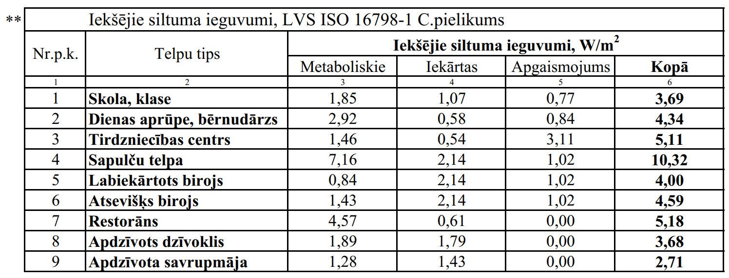
2. Ēkas energoprasības novērtējums apkurei aprēķina periodā* (esošā situācija)
*Atbilstoši Ministru kabineta 2021.gada 8. aprīļa noteikumiem Nr.222 "Ēku energoefektivitātes aprēķina metodes un ēku energosertifikācijas noteikumi"
 |  |  | Grādudienas, kKh |  | Aprēķina periods, dienas |  | Iekštelpu temperatūra, *C |  | Āra vides temperatūra, *C
 |  |  | Zona Nr.1 | Zona Nr.2 | Zona Nr.1 | Zona Nr.2 | Zona Nr.1 | Zona Nr.2 | Zona Nr.1 | Zona Nr.2
 |  |  |  |  | 0 | 0 | 0.0 | 0.0

 |  |  |  |  |  |  |  |  | Zona Nr.1 | Zona Nr.2
 |  |  |  |  |  |  |  | Iekštelpu vidējā temperatūra periodā: |  |  | °C
 |  |  |  |  |  |  |  | Āra vides vidējā temperatūra periodā: |  |  | °C
 |  |  | šūnas, kuras jāaizpilda, ja nepieciešams |  |  |  | Novērtējuma periods: |  |  |  | dienas
 |  |  |  |  |  |  |  | References platība: |  |  | m²
 |  |  |  |  |  |  |  | References tilpums: |  |  | m3
 | 2.1. Siltuma pārnese ar pārvadi
 | Norobežojošā konstrukcijas tips |  | Konstrukcijas laukums | Konstrukcijas siltumcaurlaidība | Termiskā tilta garums/skaits | Termiskā tilta siltumcaurlaidība | Siltuma zudumi | Perioda ilgums | Temperatūras starpība | Siltuma pārnese ar pārvadi
 |  |  | m² | W/(m²K) | m, gab | W/m vai W/gab | W/K | h | K | kWh gadā
 | 1 |  | 2 | 3 | 4 | 5 | 6 | 7 | 8 | 9
 | Tips Nr.1
 | Tips Nr.2
 | Tips Nr.3
 | Tips Nr.4
 | Tips Nr.5
 | Tips Nr.6
 | Tips Nr.7
 | Tips Nr.8
 | Tips Nr.9
 | Tips Nr.10
 | Tips Nr.11
 | Tips Nr.12
 | Tips Nr.13
 | Tips Nr.14
 | Tips Nr.15
 | Tips Nr.16
 | Tips Nr.17
 | Tips Nr.18
 | Tips Nr.19
 | Tips Nr.20
Kopējā siltuma pārnese ar pārvadi apkurei: |  |  |  |  |  |  |  |  |  | 0
 | 2.2. Siltuma pārnese ar ventilāciju:
 | Zonas Nr. | Ventilācijas sistēma | Aprēķina tilpums | Gaisa apmaiņas intensitāte | Darbības ilgums periodā | Ventilācijas siltuma zudumu koeficients* | Enerģijas atgūšanas vidējais rādītājs periodā | Piegādātā gaisa temperatūras starpība |  | Siltuma pārnese ar ventilāciju
 |  |  | m3 | 1/h | h | W/K | % | K |  | kWh gadā
 | 1 | 2 | 3 | 4 | 5 | 6 | 7 | 8 |  | 9
 | 1 | Dabiskā | 0 |  | 0 |  | 0.0 | 0.0
 |  | Mehāniskā | 0 |  |  |  |  | 0.0
 |  | Infiltrācija | 0 | 0.30 | 0 |  | 0.0 | 0.0
 | 2 | Dabiskā | 0 |  | 0 |  | 0.0 | 0.0
 |  | Mehāniskā | 0 |  |  |  |  | 0.0
 |  | Infiltrācija | 0 | 0.30 | 0 |  | 0.0 | 0.0
 | Piezīme* Gaisa tilpuma siltumietilpība 0,336 W/(m3K), LVS ISO 52016-1 p.6.3.6. |  |  |  |  | Kopējā siltuma pārnese ar ventilāciju apkurei: |  |  |  | 0

 | 2.3. Saules siltuma ieguvumi caur caurspīdīgām un necaurspīdīgām norobežojošajām konstrukcijām:
 | Nr.p.k. | Novietojums | Caurspīdīgo konstrukciju laukums |  | Samazinājuma faktors | Stiklojuma vidējā g-vērtība | Starojuma intensitāte periodā |  | Saules siltuma ieguvumi
 |  |  | m2 |  |  |  | kWh/m2 gadā |  | kWh gadā
 | 1 | 2 | 3 |  | 4 | 5 | 6 |  | 7
 | 2.3.1. | Ziemeļi
 | 2.3.2. | Austrumi
 | 2.3.3. | Dienvidi
 | 2.3.4. | Rietumi
 | 2.3.5. | Horizontāli
 | 2.3.6. | Necaurspīdīgās norobežojošās konstrukcijas
Kopējie saules siltuma ieguvumi apkurei: |  |  |  |  |  |  |  |  | 0
 | 2.4. Iekšējie siltuma ieguvumi:
 | Zona Nr. | Apkures perioda ilgums |  | Īpatnējā iekšējo siltuma ieguvumu jauda** |  |  | References platība |  | Iekšējie siltuma ieguvumi
 |  | h gadā |  | W/m2 |  |  | m² |  | kWh gadā
 | 1 | 2 |  | 3 |  |  | 4 |  | 5
 | 1 | 0
 | 2 | 0 |  |  |  |  |  |  | 0
 | 2.5. Iekšējo siltuma ieguvumu izmantošanas koeficients

 |  |  |  |  |  |  | kWh/2 gadā |  | kWh gadā
 | 2.6. | Gada energoprasība apkurei:

